ChiPhi
Khoản chi | Chi Phí | Hóa đơn
Google cloud 12/2025 - 03/2026 | 260,000
Google cloud 03/2025 - 06/2026 | 260,000 | 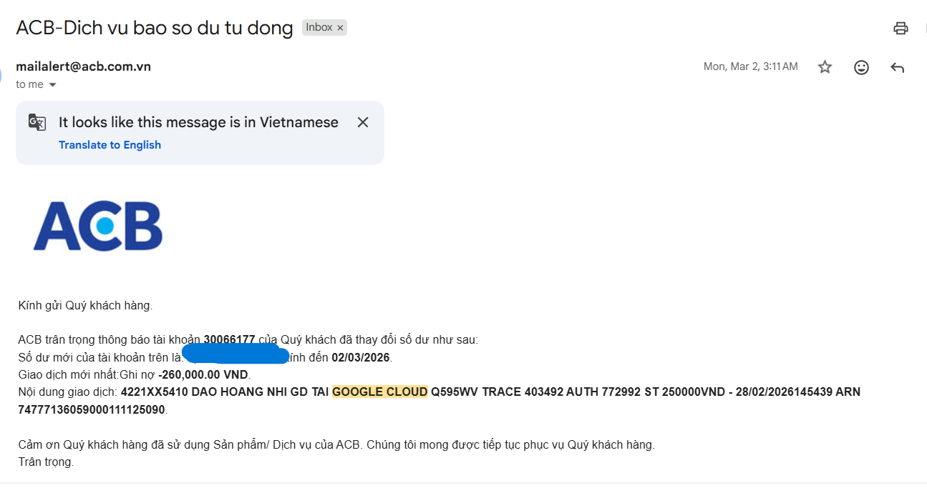
Domain |  36,000
Tổng | 556000
Mỗi người | 278000

